請求情報出力画面（管理者権限）
プロジェクト名 |  |  | システム名 |  |  | 画面レイアウト設計書 |  |  |  |  |  |  |  |  | 作成者 | 作成日 |  | 更新者 | 更新日
13期12月対応 |  |  | LMS学習管理システム |  |  | 請求情報出力画面（管理者権限） |  |  |  |  |  |  |  |  | 高橋大 | 2019-10-28 |  | 高橋大 | 2019-11-14

 | 画面イメージ

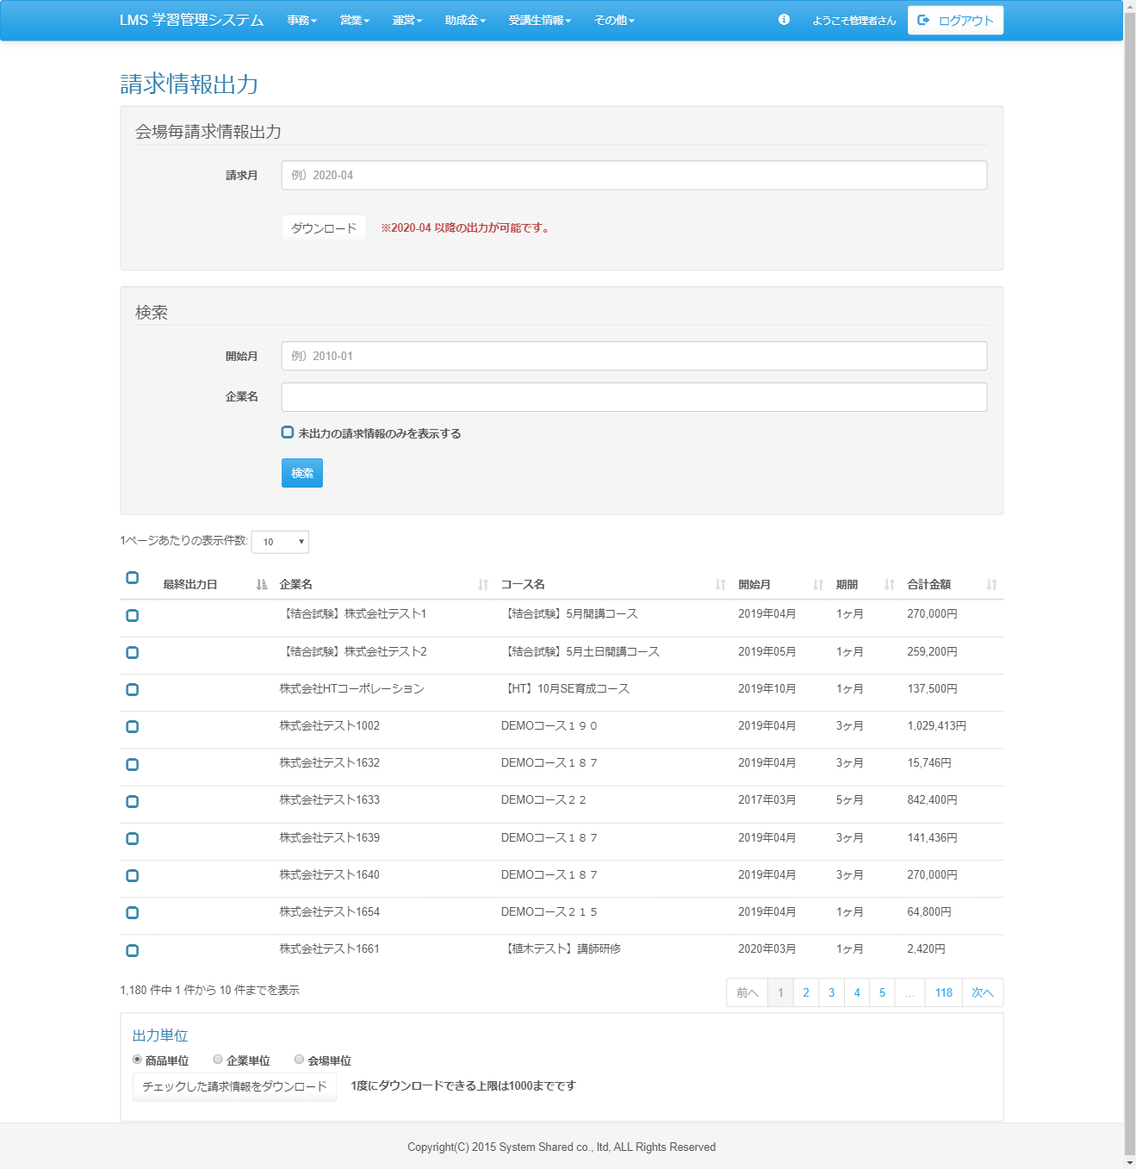

<div id="main" class="main2clm">
<script>
$(function(){
$('#checkbox-all').click(function(){
allCheck('#evEstimate-table', this);
});
});
$('.sortabletablecheckbox').DataTable({
searching: false,
lengthMenu: [ [10, 20, 30, 40, 50, -1], [10, 20, 30, 40, 50, 'ALL'] ],
autoWidth: false,
language: l,
order: [5, 'desc'],
columnDefs: [ {
targets: [ 0 ],
orderable: false
}]
});
</script>
<h2>請求情報出力</h2>
<div class="well bs-component">
<form name="estimate_listActionForm" method="post" action="/lms/estimate/list/" class="form-horizontal"><div><input type="hidden" name="org.apache.struts.taglib.html.TOKEN" value="a42fa0c0ea702de8d17f7354910547e3"></div>
<fieldset>
<legend>会場毎請求情報出力</legend>
<div class="form-group">
<label for="startDate" class="col-lg-2 control-label">請求月</label>
<div class="col-lg-10">
<input type="text" name="startDate" value="" class="form-control datepickermonth" id="startDate" placeholder="例）2020-04">
</div>
</div>
<div class="form-group">
<div class="col-lg-2">
</div>
</div>
<div class="form-group">
<div class="col-lg-10 col-lg-offset-2">
<input type="submit" name="download" value="ダウンロード" class="btn btn-default">
<label class="text-danger"> ※2020/04 以降の出力が可能です。</label>
</div>
</div>
</fieldset>
</form>
</div>
<div class="well bs-component">
<form name="estimate_listActionForm" method="post" action="/lms/estimate/list/" class="form-horizontal"><div><input type="hidden" name="org.apache.struts.taglib.html.TOKEN" value="a42fa0c0ea702de8d17f7354910547e3"></div>
<fieldset>
<legend>検索</legend>
<div class="form-group">
<label for="startDate" class="col-lg-2 control-label">開始月</label>
<div class="col-lg-10">
<input type="text" name="startDate" value="" class="form-control datepickermonth" id="startDate" placeholder="例）2010-01">
</div>
</div>
<div class="form-group">
<label for="companyName" class="col-lg-2 control-label">企業名</label>
<div class="col-lg-10">
<input type="text" name="companyName" value="" id="companyName" class="form-control">
<datalist id="companylist">
</datalist>
</div>
</div>
<div class="form-group">
<div class="col-lg-2">
</div>
<div class="col-lg-10">
<input type="checkbox" name="stillOutputFlg" value="1" id="stillOutputFlg" class="icon-checkbox">
<label for="stillOutputFlg" class="text-info">
<span class="glyphicon glyphicon-unchecked unchecked"></span>
<span class="glyphicon glyphicon-check checked"></span>
</label>
<label>未出力の請求情報のみを表示する
</label>
</div>
</div>
<div class="form-group">
<div class="col-lg-10 col-lg-offset-2">
<input type="submit" value="検索" class="btn btn-primary">
</div>
</div>
</fieldset>
</form>
</div>
<form name="estimate_listActionForm" method="post" action="/lms/estimate/list/"><div><input type="hidden" name="org.apache.struts.taglib.html.TOKEN" value="48cd46f8138756ae89ff383e56031c16"></div>
<div id="evEstimate-table_wrapper" class="dataTables_wrapper form-inline dt-bootstrap no-footer"><div class="row"><div class="col-sm-6"><div class="dataTables_length" id="evEstimate-table_length"><label>1ページあたりの表示件数: <select name="evEstimate-table_length" aria-controls="evEstimate-table" class="form-control input-sm"><option value="10">10</option><option value="20">20</option><option value="30">30</option><option value="40">40</option><option value="50">50</option><option value="-1">ALL</option></select></label></div></div><div class="col-sm-6"></div></div><div class="row"><div class="col-sm-12"><table class="table table-hover sortabletablecheckbox dataTable no-footer" id="evEstimate-table" role="grid" aria-describedby="evEstimate-table_info">
<thead>
<tr role="row"><th class="sorting_disabled" rowspan="1" colspan="1" aria-label="
">
<input id="checkbox-all" class="icon-checkbox" type="checkbox">
<label for="checkbox-all" class="text-info">
<span class="glyphicon glyphicon-unchecked unchecked"></span>
<span class="glyphicon glyphicon-check checked"></span>
</label>
</th><th class="sorting_asc" tabindex="0" aria-controls="evEstimate-table" rowspan="1" colspan="1" aria-sort="ascending" aria-label="最終出力日: activate to sort column descending">最終出力日</th><th class="sorting" tabindex="0" aria-controls="evEstimate-table" rowspan="1" colspan="1" aria-label="企業名: activate to sort column ascending">企業名</th><th class="sorting" tabindex="0" aria-controls="evEstimate-table" rowspan="1" colspan="1" aria-label="コース名: activate to sort column ascending">コース名</th><th class="sorting" tabindex="0" aria-controls="evEstimate-table" rowspan="1" colspan="1" aria-label="開始月: activate to sort column ascending">開始月</th><th class="sorting" tabindex="0" aria-controls="evEstimate-table" rowspan="1" colspan="1" aria-label="期間: activate to sort column ascending">期間</th><th class="sorting" tabindex="0" aria-controls="evEstimate-table" rowspan="1" colspan="1" aria-label="合計金額: activate to sort column ascending">合計金額</th></tr>
</thead>
<tbody>
<tr role="row" class="odd">
<td>
<input type="checkbox" name="evEstimateIdArr[8]" value="1243" id="evEstimateIdArr[8]" class="icon-checkbox">
<label for="evEstimateIdArr[8]" class="text-info">
<span class="glyphicon glyphicon-unchecked unchecked"></span>
<span class="glyphicon glyphicon-check checked"></span>
</label>
<input type="hidden" name="companyCourseId[8]" value="1243">
</td>
<td class="sorting_1"></td>
<td>【結合試験】株式会社テスト1</td>
<td>【結合試験】5月開講コース</td>
<td>2019年04月</td>
<td>1ヶ月</td>
<td>270,000円</td>
</tr><tr role="row" class="even">
<td>
<input type="checkbox" name="evEstimateIdArr[9]" value="1244" id="evEstimateIdArr[9]" class="icon-checkbox">
<label for="evEstimateIdArr[9]" class="text-info">
<span class="glyphicon glyphicon-unchecked unchecked"></span>
<span class="glyphicon glyphicon-check checked"></span>
</label>
<input type="hidden" name="companyCourseId[9]" value="1244">
</td>
<td class="sorting_1"></td>
<td>【結合試験】株式会社テスト2</td>
<td>【結合試験】5月土日開講コース</td>
<td>2019年05月</td>
<td>1ヶ月</td>
<td>259,200円</td>
</tr><tr role="row" class="odd">
<td>
<input type="checkbox" name="evEstimateIdArr[12]" value="1255" id="evEstimateIdArr[12]" class="icon-checkbox">
<label for="evEstimateIdArr[12]" class="text-info">
<span class="glyphicon glyphicon-unchecked unchecked"></span>
<span class="glyphicon glyphicon-check checked"></span>
</label>
<input type="hidden" name="companyCourseId[12]" value="1255">
</td>
<td class="sorting_1"></td>
<td>株式会社HTコーポレーション</td>
<td>【HT】10月SE育成コース</td>
<td>2019年10月</td>
<td>1ヶ月</td>
<td>137,500円</td>
</tr><tr role="row" class="even">
<td>
<input type="checkbox" name="evEstimateIdArr[17]" value="1219" id="evEstimateIdArr[17]" class="icon-checkbox">
<label for="evEstimateIdArr[17]" class="text-info">
<span class="glyphicon glyphicon-unchecked unchecked"></span>
<span class="glyphicon glyphicon-check checked"></span>
</label>
<input type="hidden" name="companyCourseId[17]" value="1219">
</td>
<td class="sorting_1"></td>
<td>株式会社テスト1002</td>
<td>DEMOコース１９０</td>
<td>2019年04月</td>
<td>3ヶ月</td>
<td>1,029,413円</td>
</tr><tr role="row" class="odd">
<td>
<input type="checkbox" name="evEstimateIdArr[18]" value="1246" id="evEstimateIdArr[18]" class="icon-checkbox">
<label for="evEstimateIdArr[18]" class="text-info">
<span class="glyphicon glyphicon-unchecked unchecked"></span>
<span class="glyphicon glyphicon-check checked"></span>
</label>
<input type="hidden" name="companyCourseId[18]" value="1246">
</td>
<td class="sorting_1"></td>
<td>株式会社テスト1632</td>
<td>DEMOコース１８７</td>
<td>2019年04月</td>
<td>3ヶ月</td>
<td>15,746円</td>
</tr><tr role="row" class="even">
<td>
<input type="checkbox" name="evEstimateIdArr[19]" value="1247" id="evEstimateIdArr[19]" class="icon-checkbox">
<label for="evEstimateIdArr[19]" class="text-info">
<span class="glyphicon glyphicon-unchecked unchecked"></span>
<span class="glyphicon glyphicon-check checked"></span>
</label>
<input type="hidden" name="companyCourseId[19]" value="1247">
</td>
<td class="sorting_1"></td>
<td>株式会社テスト1633</td>
<td>DEMOコース２２</td>
<td>2017年03月</td>
<td>5ヶ月</td>
<td>842,400円</td>
</tr><tr role="row" class="odd">
<td>
<input type="checkbox" name="evEstimateIdArr[20]" value="1248" id="evEstimateIdArr[20]" class="icon-checkbox">
<label for="evEstimateIdArr[20]" class="text-info">
<span class="glyphicon glyphicon-unchecked unchecked"></span>
<span class="glyphicon glyphicon-check checked"></span>
</label>
<input type="hidden" name="companyCourseId[20]" value="1248">
</td>
<td class="sorting_1"></td>
<td>株式会社テスト1639</td>
<td>DEMOコース１８７</td>
<td>2019年04月</td>
<td>3ヶ月</td>
<td>141,436円</td>
</tr><tr role="row" class="even">
<td>
<input type="checkbox" name="evEstimateIdArr[21]" value="1249" id="evEstimateIdArr[21]" class="icon-checkbox">
<label for="evEstimateIdArr[21]" class="text-info">
<span class="glyphicon glyphicon-unchecked unchecked"></span>
<span class="glyphicon glyphicon-check checked"></span>
</label>
<input type="hidden" name="companyCourseId[21]" value="1249">
</td>
<td class="sorting_1"></td>
<td>株式会社テスト1640</td>
<td>DEMOコース１８７</td>
<td>2019年04月</td>
<td>3ヶ月</td>
<td>270,000円</td>
</tr><tr role="row" class="odd">
<td>
<input type="checkbox" name="evEstimateIdArr[23]" value="1251" id="evEstimateIdArr[23]" class="icon-checkbox">
<label for="evEstimateIdArr[23]" class="text-info">
<span class="glyphicon glyphicon-unchecked unchecked"></span>
<span class="glyphicon glyphicon-check checked"></span>
</label>
<input type="hidden" name="companyCourseId[23]" value="1251">
</td>
<td class="sorting_1"></td>
<td>株式会社テスト1654</td>
<td>DEMOコース２１５</td>
<td>2019年04月</td>
<td>1ヶ月</td>
<td>64,800円</td>
</tr><tr role="row" class="even">
<td>
<input type="checkbox" name="evEstimateIdArr[24]" value="1252" id="evEstimateIdArr[24]" class="icon-checkbox">
<label for="evEstimateIdArr[24]" class="text-info">
<span class="glyphicon glyphicon-unchecked unchecked"></span>
<span class="glyphicon glyphicon-check checked"></span>
</label>
<input type="hidden" name="companyCourseId[24]" value="1252">
</td>
<td class="sorting_1"></td>
<td>株式会社テスト1661</td>
<td>【植木テスト】講師研修</td>
<td>2020年03月</td>
<td>1ヶ月</td>
<td>2,420円</td>
</tr></tbody>
</table></div></div><div class="row"><div class="col-sm-5"><div class="dataTables_info" id="evEstimate-table_info" role="status" aria-live="polite">1,180 件中 1 件から 10 件までを表示</div></div><div class="col-sm-7"><div class="dataTables_paginate paging_simple_numbers" id="evEstimate-table_paginate"><ul class="pagination"><li class="paginate_button previous disabled" id="evEstimate-table_previous"><a href="#" aria-controls="evEstimate-table" data-dt-idx="0" tabindex="0">前へ</a></li><li class="paginate_button active"><a href="#" aria-controls="evEstimate-table" data-dt-idx="1" tabindex="0">1</a></li><li class="paginate_button "><a href="#" aria-controls="evEstimate-table" data-dt-idx="2" tabindex="0">2</a></li><li class="paginate_button "><a href="#" aria-controls="evEstimate-table" data-dt-idx="3" tabindex="0">3</a></li><li class="paginate_button "><a href="#" aria-controls="evEstimate-table" data-dt-idx="4" tabindex="0">4</a></li><li class="paginate_button "><a href="#" aria-controls="evEstimate-table" data-dt-idx="5" tabindex="0">5</a></li><li class="paginate_button disabled" id="evEstimate-table_ellipsis"><a href="#" aria-controls="evEstimate-table" data-dt-idx="6" tabindex="0">…</a></li><li class="paginate_button "><a href="#" aria-controls="evEstimate-table" data-dt-idx="7" tabindex="0">118</a></li><li class="paginate_button next" id="evEstimate-table_next"><a href="#" aria-controls="evEstimate-table" data-dt-idx="8" tabindex="0">次へ</a></li></ul></div></div></div></div>
<li class="list-group-item">
<h4>出力単位</h4>
<input type="radio" name="answer[0]" value="1" id="answer-0-0">
<label class="ib" for="answer-0-0"> <span class="ib question">企業単位</span> </label>
<input type="radio" name="answer[0]" value="1" id="answer-0-0">
<label class="ib" for="answer-0-0"> <span class="ib question">商品単位</span> </label>
<input type="radio" name="answer[0]" value="1" id="answer-0-0">
<label class="ib" for="answer-0-0"> <span class="ib question">会場単位</span></label>
<div class="form-group">
<input type="submit" name="download" value="チェックした請求情報をダウンロード" class="btn btn-default">
</div>
</li>
</form>
</div>

 | 出力仕様
 | No | 項目名 |  | データ元 |  |  |  |  |  |  |  | 備考
 |  |  |  | テーブル名 |  |  |  | フィールド
 | 会場毎請求情報出力
 | 1 | 請求月 |  | - |  |  |  | - |  |  |  | カレンダー
 | 検索条件
 | 2 | 開始月 |  | - |  |  |  | - |  |  |  | カレンダー
 | 3 | 企業名 |  | - |  |  |  | -
 | 4 | 未出力の請求情報のみを出力する |  | - |  |  |  | -
 | 請求情報一覧
 | 5 | チェックボックス |  | - |  |  |  | -
 | 6 | 最終出力日 |  | t_company_course |  |  |  | invoice_output_date
 | 7 | 企業名 |  | m_company |  |  |  | company_name
 | 8 | コース名 |  | course_name |  |  |  | course_name
 | 9 | 開始月 |  | m_course |  |  |  | open_time
 | 10 | 期間 |  | - |  |  |  | -
 | 11 | 合計金額 |  | t_estimate_detail |  |  |  | price
 | 請求情報出力
 | 12 | 出力単位 |  | - |  |  |  | - |  |  |  | 選択した単位によって請求情報の出力単位を変更する※初期値は企業単位
 | 13 | チェックした請求情報をダウンロード |  | - |  |  |  | -

 | ◆『ダウンロード』ボタン押下時

 | 入力仕様
 | No | 項目名 | 物理名 |  | コントロール |  | 必須 |  | 桁数 | 最小値 | 最大値 |  | IME | 属性 |  |  | 備考
 | 1 | 請求月 | billingMonth |  | カレンダー |  | ○ |  | - | - | - |  | -
 | 2 | ダウンロード | - |  | リンク |  | - |  | - | - | - |  | -

 | その他 入力仕様
 | No | 項目名 | エラー条件 |  |  |  |  | 挙動 |  |  |  |  |  |  | エラー文
 | 1 | 請求月 | 未入力の場合 |  |  |  |  | エラー文を表示する |  |  |  |  |  |  | 請求月をご選択ください。
 | 2 | 請求月 | 2020-04より前の場合 |  |  |  |  | エラー文を表示する |  |  |  |  |  |  | 2020-04以降を選択してください。

 | ◆『検索』押下時

 | 入力仕様
 | No | 項目名 | 物理名 |  | コントロール |  | 必須 |  | 桁数 | 最小値 | 最大値 |  | 属性 |  |  |  | 備考
 | 1 | 開始月 | openTime |  | カレンダー |  | - |  | - | - | -
 | 2 | 企業名 | companyName |  | テキストボックス |  | - |  | - | - | -
 | 3 | 未出力の請求情報のみを表示する | stillOutputFlg |  | チェックボックス |  | - |  | - | - | -
 | 4 | 検索 | - |  | 送信ボタン |  | - |  | - | - | - |  | search

 | ◆『チェックした請求情報をダウンロード』ボタン押下時

 | 入力仕様
 | No | 項目名 | 物理名 |  | コントロール |  | 必須 |  | 桁数 | 最小値 | 最大値 |  | IME | 属性 |  |  | 備考
 | 1 | 見積もり情報ID | estimateId |  | チェックボックス |  | ○ |  | - | - | - |  | -
 | 2 | 出力単位 |  |  | ラジオボタン |  | ○ |  | - | - | - |  | -
 | 3 | チェックした請求情報をダウンロード | - |  | リンク |  | - |  | - | - | - |  | -

 | その他 入力仕様
 | No | 項目名 | エラー条件 |  |  |  |  | 挙動 |  |  |  |  |  |  | エラー文
 | 1 | チェックした請求情報をダウンロード | チェックが1000を超えた場合 |  |  |  |  | エラー文を表示する |  |  |  |  |  |  | チェックの数が多すぎます。1度にチェックは1000以下にしてください。

